Worksheet
 |  |  |  |  | 8 (812) 565 05 34 |  |  | sales@miniworks.ru
 |  |  |  |  | Элиста |  |  | отдел продаж
 |  |  | Адрес |  |  |  |  | Режим работы
 |  |  | Элиста |  |  |  |  | Пн – Пт: с 8:00 до 18:00
15-30ПЧС
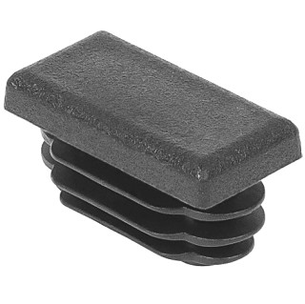 |  | 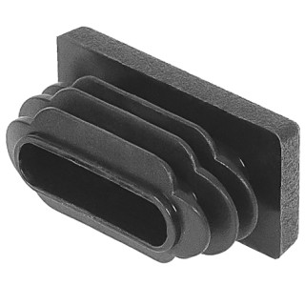 |  | 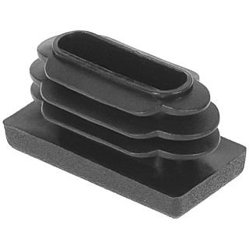 |  | 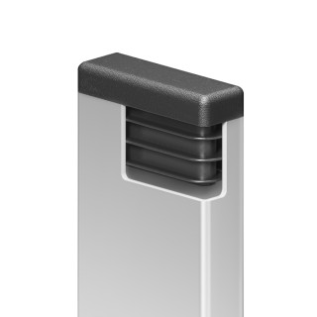
Артикул |  | Цвет |  | от 10000 | от 5000 | от 1000 | от 500 | от 100 | розница | Наличие на 28.07.2026
15-30ПЧС |  | черный |  | 2.30р. | 2.40р. | 2.60р. | 3.00р. | 3.50р. | 4.00р. | 354499
15-30ПБС |  | белый |  | 2.76р. | 2.88р. | 3.12р. | 3.60р. | 4.20р. | 4.80р. | 75985
15-30ПСС |  | серый |  | 2.76р. | 2.88р. | 3.12р. | 3.60р. | 4.20р. | 4.80р. | 228499
15-30ПКС |  | красный |  | 2.76р. | 2.88р. | 3.12р. | 3.60р. | 4.20р. | 4.80р. | 42846
15-30ПСНС |  | синий |  | 2.76р. | 2.88р. | 3.12р. | 3.60р. | 4.20р. | 4.80р. | —
15-30ПЖС |  | желтый |  | 2.76р. | 2.88р. | 3.12р. | 3.60р. | 4.20р. | 4.80р. | —
15-30ПЗС |  | зеленый |  | 2.76р. | 2.88р. | 3.12р. | 3.60р. | 4.20р. | 4.80р. | —
15-30ПКЧС |  | коричневый |  | 2.76р. | 2.88р. | 3.12р. | 3.60р. | 4.20р. | 4.80р. | —
 | Все цены указаны в рублях и включают в себя НДС. Все цены указаны при условии 100% предоплаты и действительны в течение 5 дней. Все цены указаны при условии самовывоза продукции со склада в г. Элиста (для иногородних клиентов доставка до склада ТК в г. Элиста бесплатна). Все цены указаны за стандартный цвет для каждого вида изделия (изменение цвета на любой из предлагаемой палитры +20% к стоимости, изменение цвета на любой по системе RAL +50% к стоимости). О возможных сроках поставки заказного товара, необходимо уточнять заранее

